Remark
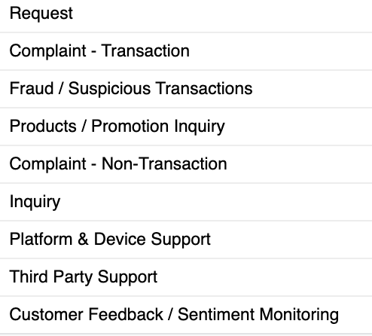
No | Question | lampiran
1 | CWC ID serves as an identifier, but why are there duplicate values ​​such as 11938900? | 1 | 5
2 | There may be a need for a combination of date in & time, such as pickup date & date submit
3 | Can CIF be provided from Customer Name?
4 | Is the CUST Phone1 column used?
5 | Picklist Category needs to be mapped with Picklist Category in CHM, attached.
6 | Is PIC the agent name?
7 | Does the agent contain agent id? Does it contain PN + NIK?
8 | Sentiment is obtained / assessed from Customer response, not from the agent?
9 | What is the difference between remark and feedback?
10 | Is Subcategory the call type?

